상품제안서
여행용디지털 손저울 보조 배터리 2600mAh CB-260T | 상품코드: F32292

 |  |  |  |  |  |  | 02-412-0044 | www.easy1.co.kr
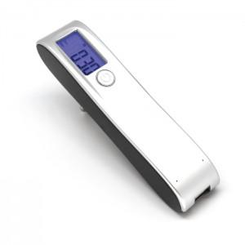

【상세/제작정보】

【인쇄/포장옵션】 | 레이저, 풀칼라, 컬러필름인쇄 / 포장지포장

【공급단가】 | 수량 | 50~ | 100~ | 500~ | 1,000~ | 2,000~
*VAT별도 | 단가 | 8,500원 | 8,360원 | 8,150원 | 8,010원 | 7,800원

【상품 URL】 | https://easy1.co.kr:443/src/goods_detail.php?gdno=32292

